카카오선물하기_카드형
플랫폼 | 순위 | 1위 | 2위 | 3위 | 4위 | 5위 | 6위 | 7위 | 8위 | 9위 | 10위
건강식품·영양제 | 썸네일 |  | 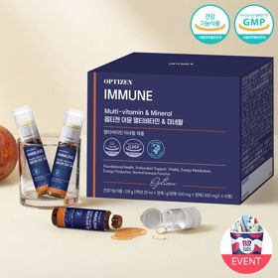 |  |  |  |  |  |  | 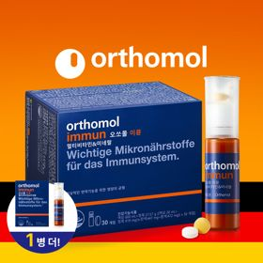 | 
 | 카테고리 | 멀티비타민/종합비타민 | 멀티비타민/종합비타민 | 멀티비타민/종합비타민 | 멀티비타민/종합비타민 | 멀티비타민/종합비타민 | 홍삼/인삼 | 멀티비타민/종합비타민 | 비타민C/항산화 | 멀티비타민/종합비타민 | 멀티비타민/종합비타민
 | 브랜드 | 오쏘몰 | 옵티젠 | 오쏘몰 | 센트룸 | 오쏘몰 | 정관장 | 뉴트리포유 | 고려은단 | 오쏘몰 | 닥터블릿
 | 상품명 | 독일 명품 비타민 오쏘몰 이뮨 멀티비타민&미네랄 8입(7+1) - 단독 기프트박스 증정 (공식수입) | "한국인 맞춤 명품 비타민" 옵티젠 이뮨 멀티비타민&미네랄 10입 / 1박스 | '2입 증정' "독일 명품 비타민" 오쏘몰 이뮨 멀티비타민&미네랄 30+2입 - 시그니처 기프트 에디션 (공식수입) | [센트룸] 맛있는 멀티비타민 미네랄 멀티구미 (80구미) | 독일 명품 비타민 오쏘몰 이뮨 멀티비타민&미네랄 10입 - 슬리브 기프트 에디션 (공식수입) | 신상비타민선물 [정관장] 활기마이트(액상30ml+분말500mg) 7입 + [증정] 1입 | 명품 비타민 뉴트리포유 듀얼+ 이뮨 종합 멀티비타민&미네랄 7입+2입 증정 - 선물하기 단독 에디션 | 고함량 비타민C 고려은단 메가도스C 3000 100포 / 분말비타민C | 오쏘몰 이뮨 멀티비타민&미네랄 30+1입 (소비기한 2027년 4월 30일~) | "올인원 명품비타민" 이뮨비타민 올인원 멀티비타민&미네랄 프로 30병
 | 평점 | 4 | 4 | 4 | 4 | 4 | 4 | 4 | 4 | 4 | 4
 | 리뷰수 | 16321 | 15659 | 3417 | 6529 | 828 | 1786 | 8757 | 975 | 129 | 840
 | 긍정리뷰 | 확실한 피로 회복 효과 — 아침 복용 시 피로감이 덜하고 기운이 나는 느낌임 선물용으로 높은 만족도 — 실용적이고 마음을 전하기 좋아 선물용으로 감동을 줌 | 간편한 일체형 복용 — 액상과 정제가 함께 들어 있어 하루 영양을 간편하게 챙김 부담 없이 맛있는 풍미 — 시지 않고 맛이 좋아 매일 거부감 없이 섭취 가능함 고급스러운 패키지 — 포장이 꼼꼼하고 고급스러워 선물용으로 제격임 | 넉넉한 대용량 구성 — 30개입 구성으로 오랫동안 꾸준히 챙겨 먹기 좋음 선물에 적합한 예쁜 포장 — 패키지와 포장이 예쁘고 마음을 전하기에 훌륭함 체력 관리에 유용함 — 체력이 떨어지거나 수술 후 회복 시 챙겨 먹기 좋음 | 맛있는 과일맛 젤리 — 과일맛의 말랑한 젤리 형태로 간식처럼 맛있게 먹기 좋음 물 없이 씹는 편의성 — 바쁜 아침에도 물 없이 씹어서 간편하게 영양을 챙김 안전 용기 디자인 — 안전캡이 적용되어 아이가 있는 집에서도 안심하고 보관함 | 빠른 피로 회복 체감 — 피로 해소에 도움이 되고 환절기 컨디션 관리에 효과적임 휴대 및 복용 용이성 — 개별 구성으로 휴대하기 좋고 언제 어디서나 먹기 편함 실용적인 선물 선택 — 받는 사람이 반가워하고 기분 좋아지는 센스 있는 선물임 | 우수한 에너지 충전 — 복용 후 피로가 풀리고 하루 마무리가 가뿐해짐 고급스러운 선물 패키지 — 포장이 예쁘고 고급스러워 주변에 선물하기에 적합함 신기한 혼합형 디자인 — 버튼을 눌러 섞어 마시는 형태라 재미있고 간편함 | 기운이 나는 피로 개선 — 피곤할 때 섭취하면 기운이 나고 다음 날 컨디션이 좋아짐 섭취하기 편한 액상 — 마시는 액상 타입이라 간편하고 쉽게 챙겨 먹을 수 있음 반가운 선물용 상품 — 건강을 챙길 수 있는 실용적이고 기분 좋은 선물임 | 착한 가격과 빠른 배송 — 행사 가격으로 저렴하게 구매 가능하며 배송이 매우 빠름 믿을 수 있는 품질 — 영국산 원료를 사용한 메가도스 용량으로 신뢰도가 높음 | 뛰어난 피로 개선 효과 — 혓바늘 완화 등 피로 회복에 빠르게 작용하여 삶의 질을 높임 편리한 올인원 제형 — 액상과 정제가 함께 들어 있어 한 번에 여러 영양을 챙김 | 하루 종일 유지되는 활력 — 아침 복용 시 하루 종일 피로가 줄고 활력이 생김 위생적인 분리 구성 — 액상과 알약이 분리되어 원하는 방식으로 위생적 섭취 가능함 간편한 올인원 챙김 — 비타민과 미네랄을 한 번에 해결할 수 있어 편리함
 | 부정리뷰 |  |  |  |  |  | 생소한 복용 방법 — 뚜껑을 눌러 섞어 마시는 방식으로 첫 복용 시 생소할 수 있음 |  | 강한 신맛의 부담 — 분말 제형이라 신맛이 매우 강해 호불호가 갈릴 수 있음 | 짧은 유통기한 아쉬움 — 할인 구매 시 남은 유통기한이 다소 짧게 느껴짐
 | 판매가 | 34,000원 | 26,900원 | 105,000원 | 24,000원 | 43,900원 | 33,000원 | 19,900원 | 24,900원 | 85,000원 | 52,900원
 | 링크 | 바로가기 | 바로가기 | 바로가기 | 바로가기 | 바로가기 | 바로가기 | 바로가기 | 바로가기 | 바로가기 | 바로가기

플랫폼 | 순위 | 1위 | 2위 | 3위 | 4위 | 5위 | 6위 | 7위 | 8위 | 9위 | 10위
다이어트·이너뷰티 | 썸네일 | 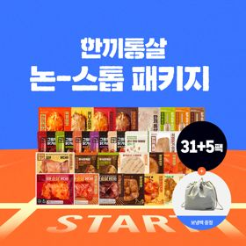 |  |  |  |  |  |  |  | 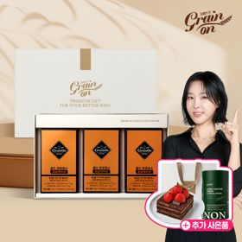 | 
 | 카테고리 | 다이어트/체중관리 | 기타/특수목적 | 기타/특수목적 | 다이어트/체중관리 | 기타/특수목적 | 다이어트/체중관리 | 피부/미용 | 기타/특수목적 | 기타/특수목적 | 다이어트/체중관리
 | 브랜드 | 한끼통살 | 그레인온 | 그레인온 | 한끼통살 | 그레인온 | 한끼통살 | 아일로 | 알디콤 | 그레인온 | 셀렉스
 | 상품명 | 부족함 없이 인기상품만 넣은 [한끼통살]닭가슴살 Non-stop 올인원패키지 36팩+ [증정]보냉백 | [그레인온] 골드 카무트 브랜드밀 효소 3개월(+선물포장)+9포+견과류바 증정 | [그레인온] 골드 카무트 브랜드밀효소G 3개월분+10포증정(총100포) +파로저당견과류바 증정 | [한끼통살] 닭가슴살 한달 식단 패키지 30팩+(증정)보냉백+소시지꼬치 오리지널맛 1개 | 리센느 에디션 캡슐레이션 효소 1.8g 2개월분 (5종 중 택1) | [한끼통살] 단백질 든든형 닭가슴살 21일식단관리+ (증정)현미크리스피 닭가슴살 오리지널 1개 | "선물하기 1등 콜라겐" 아일로 타입1 콜라겐 비오틴 앰플 28일분 오간자 에디션+ 앰플 2입 추가 증정 | [단독] 알디콤Plus 숙취해소제 선물세트 (5포입x3개) | [그레인온] 골드 파로효소 캡슐레이션 3개월(+선물포장)+쇼핑백 +떠먹는 스초생(기프티콘) +그린캡슐레이션효소 증정 | [추가증정] 셀렉스 프로핏 맛있는 완전단백질 250ml 36팩 딸기초코/모카초콜릿/밀크바닐라/바나나 택1+2팩
 | 평점 | 4 | 4 | 4 | 4 | 4 | 4 | 4 | 4 | 4 | 4
 | 리뷰수 | 29 | 1757 | 943 | 159 | 269 | 70 | 758 | 94 | 33 | 31
 | 긍정리뷰 | 다양한 맛과 구성 제공 — 36가지 다양한 맛으로 구성되어 다이어트 중 질리지 않음 부드럽고 간편한 조리 — 살코기가 부드럽고 간단히 데워 한 끼를 해결하기 좋음 신속한 누락 대응 — 수량 누락 문의 시 빠르게 재발송하여 대응해 줌 | 소화 및 배변 활동 도움 — 식후 소화가 잘 되고 배변 활동 개선에 효과적임 푸짐한 사은품 증정 — 견과류바 등 구성 사은품이 넉넉하게 제공되어 만족스러움 고급스러운 포장 상태 — 정성스럽고 고급스러운 포장으로 선물용에 적합함 | 속 더부룩함 및 변비 개선 — 가스가 차지 않고 소화가 잘 되어 속이 편안해짐 풍성한 추가 사은품 — 견과류바와 단백칩 등 기대 이상의 덤이 함께 제공됨 | 뛰어난 포만감과 맛 — 한 개만 먹어도 포만감이 오래 가며 소스 맛이 뛰어남 만족스러운 구성과 혜택 — 할인된 가격에 예쁜 보냉백 사은품까지 제공받음 | 맛있게 먹는 효소 — 맛이 우수하여 출출할 때 간식용으로 먹기 좋음 훌륭한 굿즈 포토카드 — 포토카드 퀄리티가 높고 단백질바 사은품 구성이 알참 신속하고 안전한 배송 — 배송이 빠르게 이루어져 만족도가 높음 | 촉촉한 식감과 다양한 맛 — 닭가슴살이 촉촉하고 여러 맛으로 구성되어 질리지 않음 전자레인지 간편 조리 — 전자레인지로 쉽게 데워 먹을 수 있어 식단 관리에 유용함 빠르고 튼튼한 배송 — 포장이 꼼꼼하고 빠른 배송으로 전달됨 | 고급스러운 패키지 포장 — 포장과 플리츠백 구성이 예쁘고 고급스러움 피부 촉촉함 및 피로 완화 — 맛이 좋고 꾸준히 마시면 피부가 촉촉해지고 피로가 덜함 | 우수한 휴대성과 개별 포장 — 스틱 형태라 가방이나 주머니에 넣어 다니기 편함 확실한 숙취 해소 효과 — 다음 날 아침 숙취가 적고 속이 훨씬 개운함 물 없이 편한 액상 제형 — 짜 먹는 액상 타입이며 거부감 없는 맛으로 섭취하기 편함 | 달콤한 고구마 맛 제형 — 고소하고 달달한 고구마 맛이라 거부감 없이 섭취 가능함 빠른 소화 및 속 편함 — 식후 더부룩함이 가라앉고 빠르게 소화가 잘 됨 선물용 쇼핑백 증정 — 포장이 고급스럽고 쇼핑백이 동봉되어 선물용으로 좋음 | 비린 맛 없는 깔끔함 — 단백질 특유의 비린 맛이 없고 맛이 뛰어남 속이 편한 락토프리 — 유당 불내증 걱정 없이 속 편하게 마실 수 있음 사은품 증정 및 빠른 배송 — 프로틴바 증정과 신속한 배송이 만족스러움
 | 부정리뷰 | 초기 배송 누락 발생 — 일부 수량이 누락되어 따로 문의 후 받아야 하는 불편이 있음 | 이전 대비 진해진 맛 — 기존 제품보다 맛이 다소 찐해져 기존 이용자가 당황할 수 있음 | 호불호 갈리는 맛과 향 — 프리미엄 제품에 비해 맛과 냄새가 다소 아쉽게 느껴짐 | 구성품 배송 오답 문제 — 선택한 구성과 다르게 중복 제품이 오고 문의 처리가 미흡함 다소 강한 간 처리 — 단독으로 먹기에 간이 세서 밥과 함께 먹어야 적당함 |  |  | 부담스러운 가격대 — 가격이 다소 비싸 할인 행사 시에만 구매하게 됨 |  |  | 일부 맛의 약간의 느끼함 — 밀크바나나 맛 등의 경우 개인에 따라 다소 느끼할 수 있음
 | 판매가 | 53,900원 | 43,900원 | 22,900원 | 45,900원 | 26,900원 | 33,000원 | 65,900원 | 33,200원 | 64,900원 | 52,900원
 | 링크 | 바로가기 | 바로가기 | 바로가기 | 바로가기 | 바로가기 | 바로가기 | 바로가기 | 바로가기 | 바로가기 | 바로가기

다이소몰_카드형
플랫폼 | 순위 | 1위 | 2위 | 3위 | 4위 | 5위 | 6위 | 7위 | 8위 | 9위 | 10위
다이소몰 | 썸네일 |  |  | 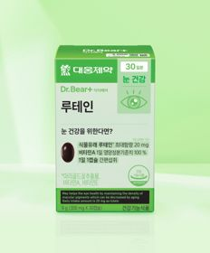 |  | 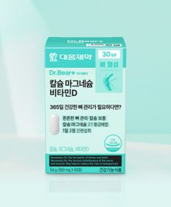 | 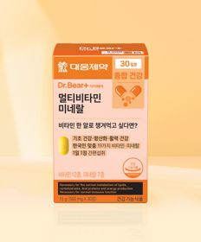 |  |  | 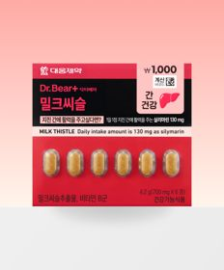
 | 카테고리 | 마그네슘 | 혈행 | 루테인/눈건강 | 기타/특수목적 | 비타민D | 멀티비타민/종합비타민 | 기타/특수목적 | 기타/특수목적 | 기타/특수목적 | 기타/특수목적
 | 브랜드 | 대웅제약 | 대웅제약 | 대웅제약 | 동국제약 | 대웅제약 | 대웅제약 | 동국제약 | 종근당 | 대웅제약 | 동국제약
 | 상품명 | 대웅제약 마그네슘 30정 30일분 | 대웅제약 코엔자임 Q10 30캡슐 30일분 | 대웅제약 루테인 30정 30일분 | [산뜻한 상쾌함] [신혜선 PICK] 동국제약 프로폴리스 프레쉬볼 레몬＆민트 20캡슐 20일분 | 대웅제약 칼슘 마그네슘 비타민D 60정 30일분 | 대웅제약 멀티비타민 미네랄 30정 30일분 | [병풀＆선인장열매] 동국제약 맛있는 센시안 브이캔디 20정 20일분 | 종근당 데일리와이즈 밀크씨슬 12정 12일분 | 대웅제약 밀크씨슬 6정 6일분 | [강력한 상쾌함] [신혜선 PICK] 동국제약 프로폴리스 프레쉬볼 스트롱민트 20캡슐 20일분
 | 평점 | 4.8 | 4.8 | 4.8 | 4.7 | 4.8 | 4.8 | 4.7 | 4.8 | 4.8 | 4.7
 | 리뷰수 | 7031 | 7498 | 4290 | 337 | 3747 | 3749 | 2632 | 350 | 331 | 321
 | 긍정리뷰 | 합리적인 가격과 성분 — 가격이 저렴하고 알찬 성분 구성으로 꾸준히 먹기 좋음 빠른 배송 서비스 — 배송 처리가 빨라 빠르게 수령 가능함 | 뛰어난 가성비 — 가격 대비 성능이 뛰어나 자주 부담 없이 구매함 | 높은 가성비와 만족도 — 저렴한 가격으로 꾸준한 눈 건강 관리에 도움이 됨 신속한 배송 — 주문 후 배송이 빠름 | 입안의 산뜻한 상쾌함 — 입안이 텁텁할 때 한 개씩 먹으면 개운해짐 구취 제거 도움 — 입냄새 완화에 유용함 | 편리한 복합 성분 보충 — 칼슘, 마그네슘, 비타민D를 한 알로 간편하게 섭취함 저렴하고 실용적인 가격 — 부담 없는 가격으로 구매하여 건강을 챙길 수 있음 | 삼키기 쉬운 작은 크기 — 알약 크기가 작아 목 넘김이 수월함 저렴하고 실용적인 구성 — 다양한 영양소가 골고루 들어 있어 부담 없이 복용함 | 붓기 완화 체감 — 섭취 시 붓기가 가라앉고 가벼워지는 느낌을 받음 간편한 섭취 방식 — 간단하게 먹을 수 있으며 맛도 적당함 | 저렴한 가성비 — 가격 부담 없이 간 건강을 챙기기 좋음 | 휴대와 단기 복용 용이 — 소용량 구성으로 여행 시나 피곤할 때 단기로 사 먹기 편함 가성비 뛰어남 — 다이소 제품으로 가격 부담이 적음 | 강력하고 시원한 민트 향 — 터트리자마자 입안 전체에 상쾌함이 퍼짐 우수한 가성비 — 저렴한 가격에 부담 없이 상쾌함을 유지함
 | 부정리뷰 |  |  |  | 입안에 남는 잔여 캡슐 — 캡슐 녹은 후 입안에 껍질만 남고 상쾌함 지속이 짧음 삼켜야 하는 강한 맛 — 터트려 먹으면 맛이 강해 그냥 삼켜야 하는 불편함이 있음 | 약간 큰 알약 크기 — 알약 크기가 다소 커서 삼키기 부담스러울 수 있음 | 한 알당 낮은 함량 — 생각했던 것보다 한 알당 성분 함량이 다소 적음 | 체감 효과 미흡 — 사람에 따라 붓기 제거 효과를 전혀 느끼지 못함 | 체감 효능 부족 — 복용 초기 효능을 명확히 체감하기 어려움 |  | 짧은 지속 시간 — 상쾌함의 지속력이 길지 않아 자주 찾게 됨 묘한 말캉한 식감 — 입안에서 젤리 같은 묘한 말캉함으로 이질감이 들 수 있음
 | 판매가 | 3,000원 | 5,000원 | 3,000원 | 3,000원 | 5,000원 | 5,000원 | 3,000원 | 2,000원 | 1,000원 | 3,000원
 | 링크 | 바로가기 | 바로가기 | 바로가기 | 바로가기 | 바로가기 | 바로가기 | 바로가기 | 바로가기 | 바로가기 | 바로가기

올리브영_카드형
플랫폼 | 순위 | 1위 | 2위 | 3위 | 4위 | 5위 | 6위 | 7위 | 8위 | 9위 | 10위
올리브영 | 썸네일 | 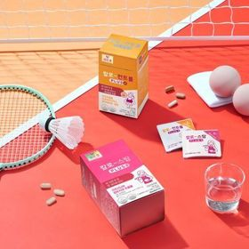 | 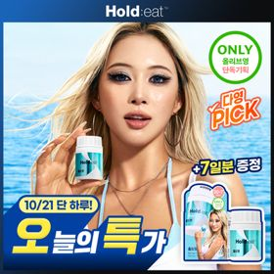 | 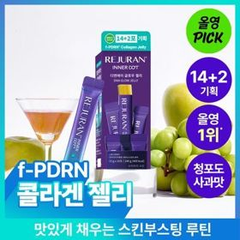 | 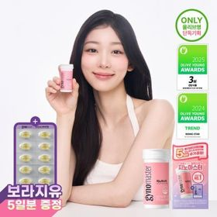 | 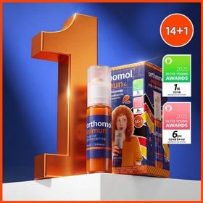 |  |  | 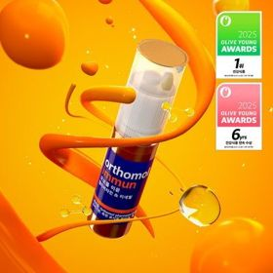 |  | 
 | 카테고리 | 기타/특수목적 | 기타/특수목적 | 기타/특수목적 | 프로바이오틱스/유산균 | 멀티비타민/종합비타민 | 프로바이오틱스/유산균 | 다이어트/체중관리 | 멀티비타민/종합비타민 | 비타민C/항산화 | 프로바이오틱스/유산균
 | 브랜드 | 칼로(Kalo) | 이너랩 | 리쥬란 | 지노마스터 | 오쏘몰 | 덴프스 | 프로뉴트리션 | 오쏘몰 | 온리추얼 | 덴프스
 | 상품명 | [10/21 하루특가] 칼로 스탑/컨트롤 PLUS 15포 2종 | [올영단독 증량기획] 셀트리온 홀드잇 30정 기획 (+7일 추가 증정) | 리쥬란 이너닷 DNA 글로우 젤리(단품/기획) | 지노마스터 질유산균 30캡슐 기획 (+보라지유 5일분) (1개월분) | 오쏘몰 이뮨 멀티비타민&미네랄 14+1입 | [덴프스] 덴마크 유산균이야기 30캡슐 1+1 기획 (+트루바이타민 3포 증정) | [한선화 PICK] 프로뉴트리션 듀얼플랜 다이어트 유산균 14포 | 오쏘몰 이뮨 멀티비타민&미네랄 30입 (1개월분) | [베러PICK] 온리추얼 비타민C 글로우업 트리플 7포+1포 (8일분) | 덴프스 덴마크 유산균이야기 우먼 2개월분(질유산균) + 철분 헤모케어 3포 증정
 | 평점 |  |  |  | 4.9 | 4.9 |  |  | 4.9
 | 리뷰수 |  |  |  | 26053 | 41465 |  |  | 41830
 | 긍정리뷰 |  |  | 맛있는 젤리 형태 — 탱글하고 쫀득한 청포도 사과맛 젤리로 간식처럼 먹기 좋음 뛰어난 휴대성 — 한 포씩 낱개 포장되어 외출 시 챙겨 다니기 편함 |  | 확실한 피로 해소 — 지친 직장인이나 수험생의 피로 회복에 효과적임 맛있는 액상 제형 — 탄산수 등에 타 먹으면 상큼한 에이드처럼 즐길 수 있음 | 장 건강 및 면역력 케어 — 장 건강 관리를 통해 면역력 유지에 큰 도움을 줌 간편한 하루 1캡슐 — 아침 물과 함께 1캡슐씩 복용하여 장기간 관리하기 편리함 |  | 물 없이 언제나 복용 — 알약과 액상 일체형으로 물 없이 어디서나 섭취함 체력 증진 완화 체감 — 섭취 후 체력적인 차이가 명확히 느껴져 효과적임
 | 부정리뷰 |  |  | 높은 가격 부담 — 사용감은 좋으나 비싼 가격 때문에 재구매가 망설여짐 |  | 비싼 가격대 — 영양제 가격이 높은 편이라 구매 부담이 존재함
 | 판매가 | 8,500원 | 17,900원 | 24,900원 | 27,400원 | 54,900원 | 30,400원 | 35,800원 | 109,000원 | 17,900원 | 31,400원
 | 링크 | 바로가기 | 바로가기 | 바로가기 | 바로가기 | 바로가기 | 바로가기 | 바로가기 | 바로가기 | 바로가기 | 바로가기

